Hoja1
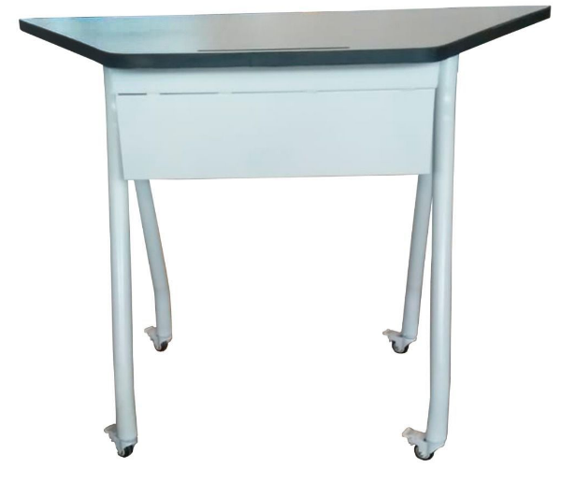
Part. | GPO | GEN | ESP | Nombre Corto | DESCRIPCION
2 | 511 | 619 | 1513 | MESA TRAPEZOIDAL MODULAR | Mesa trapezoidal modular, areas o locales de uso: areas de capacitacion; dimensiones generales: base menor: 49 cm., base mayor: 105 cm., ancho o profundidad: 50 cm., altura: 75cm.; capacidad del carga 200 kg; 1.- descripcion tecnica; cubierta fabricada en tablero de particulas de densidad media mdf (medium density particle board) con 24 mm.; con densidad promedio de 620 kg/m3, con cantos rectos y moldura perimetral de pvc con 2 mm de espesor termofusionada; estructura metalica soportes verticales en perfil tubular de lamina de acero rolado en frio, calibre 20 de seccion circular de 1 y media pulgada; ruedas doble auto-frenadas, resistentes a suelos duros; 2.- acabados: cubierta forrados en laminado plastico de alta presion vgp (vertical general postforming) con 0.7 mm de espesor y 400 o mas ciclos de abrasion, por ambas caras; lamina de acero rolado en frio con pintura micropulverizada electrostatica hibrida con texturizado fino semi-mate; 3.- seleccion cromatica: laminado plastico: pantone antique white 11-0105 tcx (el tono final debe aproximarse al tono propuesto segun material.); lamina de acero rolado en frio: pantone antique white 11-0105 tcx (el tono final debe aproximarse al tono propuesto segun material.); 4.- sistema de ensamble: cubierta a estructura a base de tornilleria; lamina de acero rolado en frio por punto y por arco electrico a base de soldadura mig.; 5.- certificados: de manufactura o produccion: iso 9001 vigente (sistema de gestion de calidad) y iso 14001 vigente (sistema de gestion ambiental); para las normas o certificados solicitados deberan de cumplir con lo siguiente: para articulos nacionales el certificado debe ser emitido por un organismo de certificacion acreditado por la entidad mexicana de acreditacion (ema), para articulos internacionales el certificado debe ser emitido por un organismo oficial acreditado por el pais de origen. 6.- tolerancias: en las dimensiones generales de mas o menos 10 porciento.

